Bug Report 1
ID | #1
Reporter: | Merve Gönbe | Assignee: |  | Status:
Type: |  | Severity: | High | Priority: | Medium
Environment: | Iphone 11, IOS 18.3.1, Safari 18
Summary: | Google hesabı ile bağlanma hatası
Description: | Iphone'da Google ile bağlan butonu hata veriyor.

Pre-conditions:
1 | https://www.teknosa.com/ sitesine gidilmeli
2 | kullanıcı safariden giriş yapmalı
Steps to reproduce:
1 | Siteye git
2 | Sağ üstte ''Giriş Yap Üye Ol'' butonuna tıkla
3 | Giriş yap butonuna tıkla
4 | Google ile bağlan butonuna tıkla
Actual result:
'Oturum açma sırasında bir hata oluştu.'' uyarısı görüntülendi.

Expected result:
kullanıcının google hesaplarının listelendiği bir modal açılmalı.
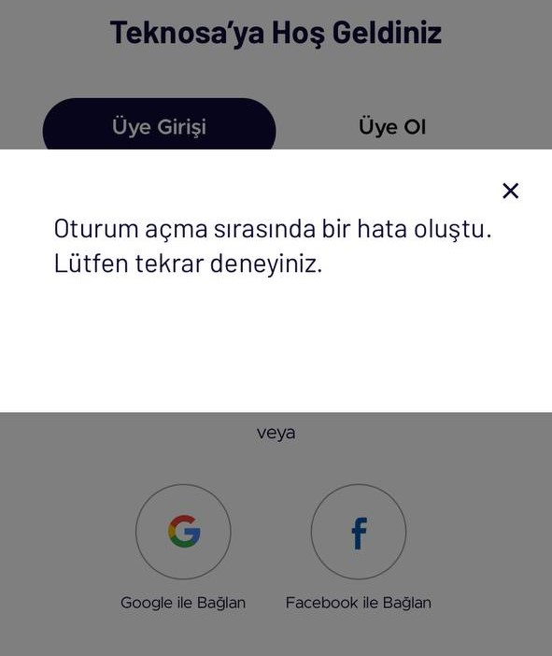
Attachments:
Additional info:

Bug Report 2
ID | #2
Reporter: | Merve Gönbe | Assignee: |  | Status:
Type: |  | Severity: | High | Priority: | Medium
Environment: | Windows 10 Pro, Sürüm 137.0.7151.105
Summary: | Teknosaya facebook ile bağlanma başarısız
Description: | Teknosa sitesine Facebook ile kullanılarak bağlanılmak istenildiğinde başarısız olunuyor.

Pre-conditions:
1 | https://www.teknosa.com/ sitesine gidilmeli
2
Steps to reproduce:
1 | Siteye git
2 | Sağ üstte ''Giriş Yap Üye Ol'' butonuna tıkla
3 | Giriş yap butonuna tıkla
4 | Facebook ile bağlan butonuna tıkla
Actual result:
'Uygulama aktif değil'' uyarısı alındı. Bağlanma başarısız oldu.

Expected result:
kullanıcının facebook hesaplarının listelendiği bir modal açılmalı.
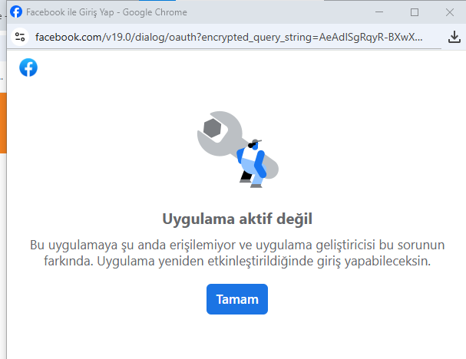
Attachments:
Additional info:

Bug Report 3
ID | #3
Reporter: | Merve Gönbe | Assignee: |  | Status:
Type: |  | Severity: | low | Priority: | medium
Environment: | Windows 10 Pro, Sürüm 137.0.7151.105
Summary: | Teknosa hesabından çıkış yapıldığında arayüz güncellenmiyor.
Description: | Teknik olarak çıkış başarılı olsa da uı ile eşzamanlı güncellenmiyor.
 | Çıkış yapıldığından emin olmak için sayfayı güncellemek gerekiyor.
Pre-conditions:
1 | https://www.teknosa.com/ sitesine gidilmeli
2 | Bir hesaba giriş yapılmış olmalı.
Steps to reproduce:
1 | Siteye git
2 | Sağ üstte ''Giriş Yap Üye Ol'' butonuyla bir hesaba giriş yap.
3 | Sağ üstte ''Hesabım'' butonuna tıkla.
4 | Açılan listenin en altından ''çıkış yap''a tıkla
Actual result:
'çıkış yaptınız.'' mesajı görüntülendi. Oturum sonlandırıldı ancak arayüz güncellenmedi.
Sağ üstte ''Giriş yap'' butonu olması gerekirken hala ''hesabım'' düğmesi görünüyor.
Expected result:
Çıkış işlemi başarılı olduktan sonra sayfa otomatik yenilenmeli.
Ya da arayüzdeki ''Hesabım'' yazısı ''Giriş yap'' olarak değişmeli.
Attachments: | 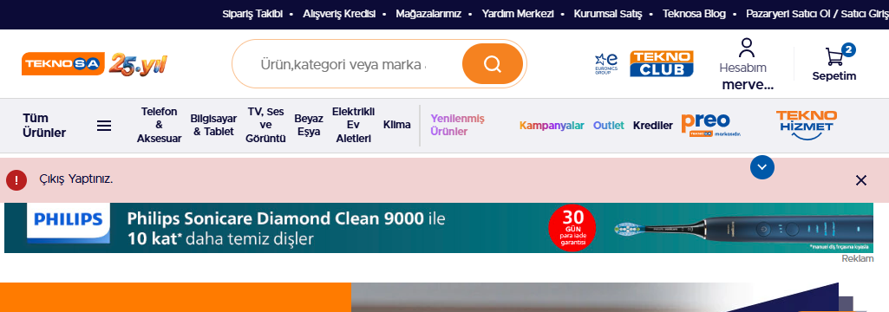
Additional info:

Bug Report 4
ID | #4
Reporter: | Merve Gönbe | Assignee: |  | Status:
Type: |  | Severity: | low | Priority: | low
Environment: | Windows 10 Pro, Sürüm 137.0.7151.105
Summary: | Konumu kullanarak mağaza bulma düğmesi çalışmıyor.
Description:

Pre-conditions:
1 | https://www.teknosa.com/ sitesine gidilmeli
2 | Konum açık olmalı.
Steps to reproduce:
1 | Siteye git
2 | En üst listeden mağazalarımıza tıkla
3 | Lokasyonumu kullan düğmesine tıkla.
4
Actual result:
Butona tıklandığında herhangi bir reaksiyon alınmadı.

Expected result:
Konum bilgisiyle beraber yakınlardaki mağazalar listelenmeli.

Attachments: | 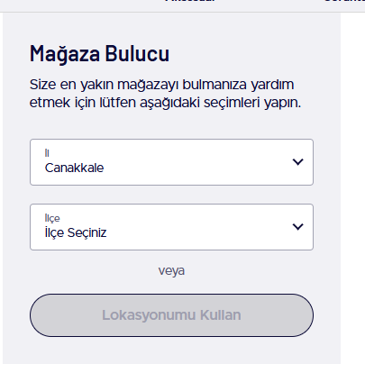
Additional info:

Bug Report 6
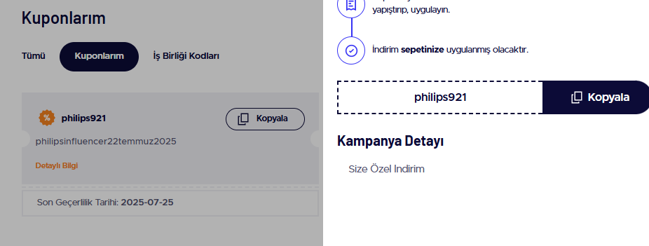
ID | #6
Reporter: | Merve Gönbe | Assignee: |  | Status:
Type: |  | Severity: | low | Priority: | low
Environment: | Windows 10 Pro, Sürüm 137.0.7151.105
Summary: | philips921 kuponu uygulanmıyor.
Description:

Pre-conditions:
1 | https://www.teknosa.com/ sitesine gidilmeli
2 | Bir hesaba giriş yapılmış olmalı.
Steps to reproduce:
1 | Siteye git
2 | Sağ üstte ''Giriş Yap Üye Ol'' butonuyla bir hesaba giriş yap.
3 | philips921'' kuponunu kopyala ve satın alırken bir philips ürününe uygula.
4
Actual result:
'Bu kampanya kodu geçerli değil.'' uyarısı alındı.

Expected result:
Kupon başarıyla uygulanır. Ürün fiyatı indirimli fiyatla güncellenir.

Attachments: | 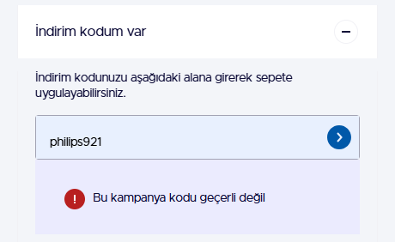
Additional info:

Bug Report 8
ID | #8
Reporter: | Merve Gönbe | Assignee: |  | Status:
Type: |  | Severity: | low | Priority: | low
Environment:
Summary: | Ürün arama kutusuna geçersiz değer girince sonuç bulunamadı uyarısı yok
Description:

Pre-conditions:
1 | https://www.teknosa.com/ sitesine gidilmeli
2
Steps to reproduce:
1 | Siteye git
2 | Arama çubuğuna geçersiz bir değer gir. (fsgdfgdgh gibi)
3
4
Actual result:
ürün listesi dolu geldi. herhangi bir uyarı çıkmadı.

Expected result:
'sonuç bulunamadı'' mesajı çıkmadı.
listelenen ürünler alakalı olabilecek ürünler başlığıyla listelenmeli.
Attachments: | 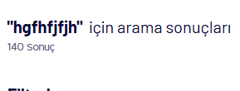
Additional info:

